Баг-репорты
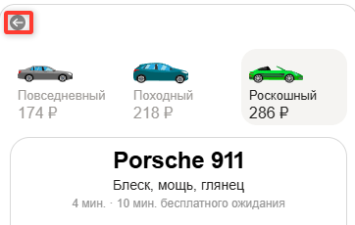
ID | Название БР | Приоритет | Предусловия | Шаги воспроизведения | Ожидаемый результат | Фактический результат | Окружение | Скриншот
VSN1 | Внешний вид иконочной кнопки "Назад" не соответствует макету | Желательный | 1. Перейти на тестовый стенд 2. Ввести в поле Откуда "Зубовский бульвар, 37" 3. Ввести в поле Куда "Фрунзенская набережная, 46" 4. Выбрать режим Свой 5. Выбрать вид транспорта Каршеринг 6. Выбрать тариф роскошный | Обратить внимание на стрелку выхода из режима каршеринга | Кнопка имеет вид "Галка", направленная влево | Кнопка имеет вид "Полноценная стрелка", направленная влево | Яндекс браузер 800х600 Mozilla firefox 1920x1080
VRT1 | Радиокнопка с тарифами Состояние тариф активен Текст с названием выбранного тарифа "Роскошный" имеет обычный шрифт вместо жирного | Желательный | 1. Перейти на тестовый стенд 2. Ввести в поле Откуда "Зубовский бульвар, 37" 3. Ввести в поле Куда "Фрунзенская набережная, 46" 4. Выбрать режим Свой 5. Выбрать вид транспорта Каршеринг 6. Выбрать тариф роскошный | Обратить внимание на радиокнопку выбранного тарифа "Роскошный" | Текст "Роскошный" имеет жирный шрифт | Шрифт названия тарифа обычныйТекст "Роскошный" имеет обычный шрифт | Яндекс браузер 800х600 Mozilla firefox 1920x1080
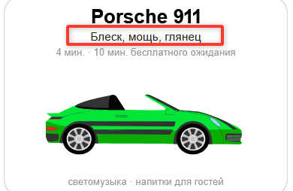
VRT2 | Радиокнопка с тарифами Состояние тариф активен Текст с суммой выбранного тарифа "Роскошный" имеет обычный шрифт вместо жирного | Желательный | 1. Перейти на тестовый стенд 2. Ввести в поле Откуда "Зубовский бульвар, 37" 3. Ввести в поле Куда "Фрунзенская набережная, 46" 4. Выбрать режим Свой 5. Выбрать вид транспорта Каршеринг 6. Выбрать тариф роскошный | Обратить внимание на радиокнопку выбранного тарифа "Роскошный" | Текст с суммой имеет жирный шрифт | Шрифт Суммы по тарифу обычный | Яндекс браузер 800х600 Mozilla firefox 1920x1080
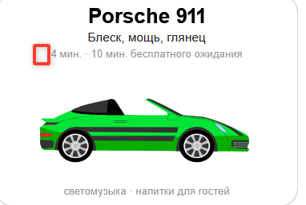
VDI1 | Текст "Блеск, мощь, глянец" в дополнительной информации о тарифе имеет обычный шрифт вместо жирного | Желательный | 1. Перейти на тестовый стенд 2. Ввести в поле Откуда "Зубовский бульвар, 37" 3. Ввести в поле Куда "Фрунзенская набережная, 46" 4. Выбрать режим Свой 5. Выбрать вид транспорта Каршеринг 6. Выбрать тариф роскошный | Обратить внимание на подзаголовок в окне с дополнительной информацией о тарифе "Роскошный" | Текст "Блеск, мощь, глянец" имеет жирный шрифт | Текст "Блеск, мощь, глянец" имеет обычный шрифт | Яндекс браузер 800х600 Mozilla firefox 1920x1080
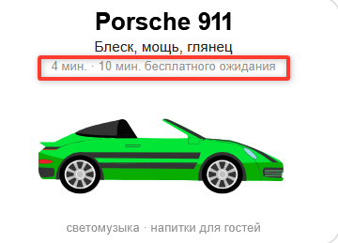
VDI2 | Не отображается иконка с человеком справа от текста N мин. | Стандартный | 1. Перейти на тестовый стенд 2. Ввести в поле Откуда "Зубовский бульвар, 37" 3. Ввести в поле Куда "Фрунзенская набережная, 46" 4. Выбрать режим Свой 5. Выбрать вид транспорта Каршеринг 6. Выбрать тариф роскошный | Обратить внимание на текст под подзаголовком в окне с дополнительной информацией о тарифе "Роскошный" | Отображена иконка с человеком | Иконка с человеком отсутствует | Яндекс браузер 800х600 Mozilla firefox 1920x1080
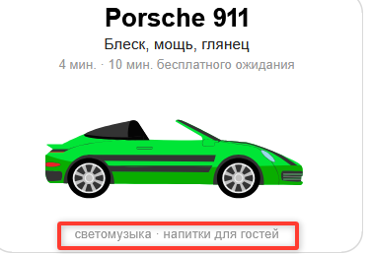
VDI3 | Текст вида "N мин • 10 мин. бесплатного ожидания" в дополнительной информации о тарифе имеет обычный шрифт вместо жирного | Желательный | 1. Перейти на тестовый стенд 2. Ввести в поле Откуда "Зубовский бульвар, 37" 3. Ввести в поле Куда "Фрунзенская набережная, 46" 4. Выбрать режим Свой 5. Выбрать вид транспорта Каршеринг 6. Выбрать тариф роскошный | Обратить внимание на текст под подзаголовком в окне с дополнительной информацией о тарифе "Роскошный" | Текст вида "N мин • N мин. бесплатного ожидания" имеет жирный шрифт | Текст вида "N мин • N мин. бесплатного ожидания" имеет обычный шрифт | Яндекс браузер 800х600 Mozilla firefox 1920x1080
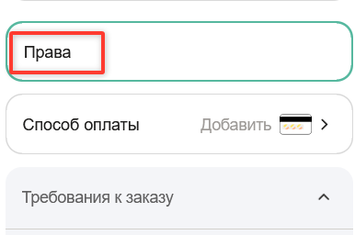
VDI4 | Текст "Светомузыка • напитки для гостей" в дополнительной информации о тарифе имеет обычный шрифт вместо жирного | Желательный | 1. Перейти на тестовый стенд 2. Ввести в поле Откуда "Зубовский бульвар, 37" 3. Ввести в поле Куда "Фрунзенская набережная, 46" 4. Выбрать режим Свой 5. Выбрать вид транспорта Каршеринг 6. Выбрать тариф роскошный | Обратить внимание на текст под изображением авто в окне с дополнительной информацией о тарифе "Роскошный" | Текст "Светомузыка • напитки для гостей" имеет жирный шрифт | Текст "Светомузыка • напитки для гостей" имеет обычный шрифт | Яндекс браузер 800х600 Mozilla firefox 1920x1080
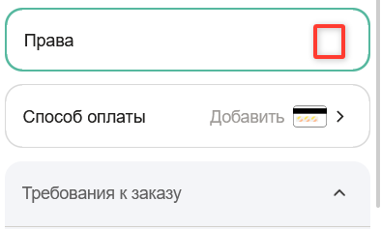
VDP1 | Текст "Права" в поле "Добавить права" имеет обычный шрифт вместо жирного | Желательный | 1. Перейти на тестовый стенд 2. Ввести в поле Откуда "Зубовский бульвар, 37" 3. Ввести в поле Куда "Фрунзенская набережная, 46" 4. Выбрать режим Свой 5. Выбрать вид транспорта Каршеринг 6. Выбрать тариф роскошный | 1. Нажать на поле "Добавить права" 2 Ввести данные в поля Имя - Владимир Фамилия - Набоков Дата рождения - 24.04.1989 Номер - 0101123456" 3. Нажать кнопку "Добавить" 4. Обратить внимание на текст в поле "Добавить права" | Текст "Права" имеет жирный шрифт | Текст "Права" имеет обычный шрифт | Яндекс браузер 800х600 Mozilla firefox 1920x1080
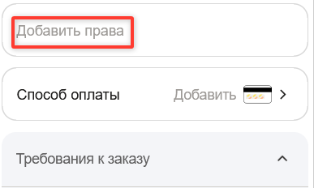
VDP2 | Отсутствует иконка зеленая галочка в поле "Добавить права" при добавлении корректных прав | Стандартный | 1. Перейти на тестовый стенд 2. Ввести в поле Откуда "Зубовский бульвар, 37" 3. Ввести в поле Куда "Фрунзенская набережная, 46" 4. Выбрать режим Свой 5. Выбрать вид транспорта Каршеринг 6. Выбрать тариф роскошный | 1. Нажать на поле "Добавить права" 2 Ввести данные в поля Имя - Владимир Фамилия - Набоков Дата рождения - 24.04.1989 Номер - 0101123456" 3. Нажать кнопку "Добавить" 4. Обратить внимание на правую часть поля "Добавить права" | Отображена зеленая галочка | зеленая галочка отсутствует | Яндекс браузер 800х600 Mozilla firefox 1920x1080
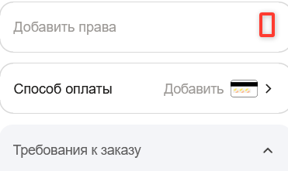
VDP3 | Текст плейсхолдера "Добавить права", поля "Добавить права" до заполнения данных имеет обычный шрифт вместо жирного | Желательный | 1. Перейти на тестовый стенд 2. Ввести в поле Откуда "Зубовский бульвар, 37" 3. Ввести в поле Куда "Фрунзенская набережная, 46" 4. Выбрать режим Свой 5. Выбрать вид транспорта Каршеринг 6. Выбрать тариф роскошный | Обратить внимание на текст "Добавить права" | текст "Добавить права" имеет жирный шрифт | текст "Добавить права" имеет обычный шрифт | Яндекс браузер 800х600 Mozilla firefox 1920x1080
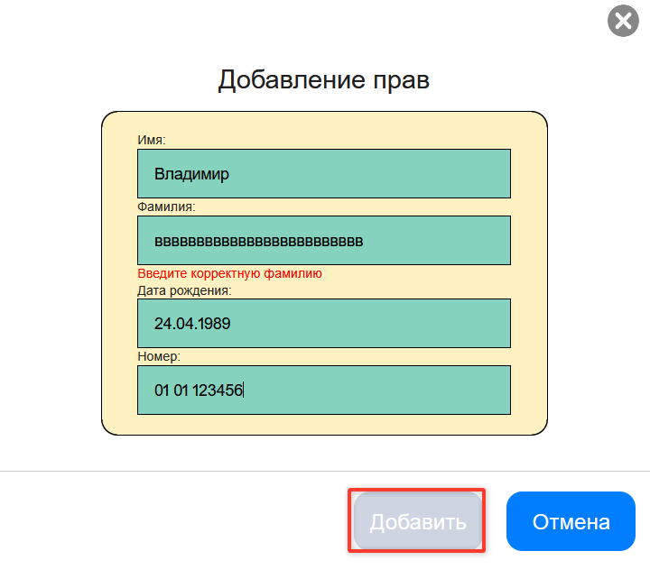
VDP4 | Отсутствует иконка стрелка в поле "Добавить права" до заполнения данных | Стандартный | 1. Перейти на тестовый стенд 2. Ввести в поле Откуда "Зубовский бульвар, 37" 3. Ввести в поле Куда "Фрунзенская набережная, 46" 4. Выбрать режим Свой 5. Выбрать вид транспорта Каршеринг 6. Выбрать тариф роскошный | Обратить внимание на правую часть поля "Добавить права" | Отображена иконка стрелки | Иконка стрелки отсутствует | Яндекс браузер 800х600 Mozilla firefox 1920x1080
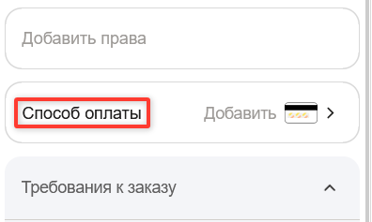
VDP5 | Окно добавления прав блокирует проверку пункта Т16 чек-листа на верстку | Блокирующий | 1. Перейти на тестовый стенд 2. Ввести в поле Откуда "Зубовский бульвар, 37" 3. Ввести в поле Куда "Фрунзенская набережная, 46" 4. Выбрать режим Свой 5. Выбрать вид транспорта Каршеринг 6. Выбрать тариф роскошный | 1. Нажать на поле "Добавить права" 2 Ввести данные в поля Имя - Владимир123 Фамилия - Набоков Дата рождения - 24.04.1989 Номер - 01011234563" 3. Нажать кнопку "Добавить" | После нажатия кнопки "Добавить" в окне с некорректными данными прав, форма закрывается, возможна проверка п. Т16 чек-листа на верстку | После нажатия кнопки "Добавить" в окне с некорректными данными прав, форма не закрывается, невозможна проверка п. Т16 чек-листа на верстку | Яндекс браузер 800х600 Mozilla firefox 1920x1080
VSO1 | Текст плейсхолдера "Способ оплаты", поля "Способ оплаты" до заполнения данных имеет обычный шрифт вместо жирного | Желательный | 1. Перейти на тестовый стенд 2. Ввести в поле Откуда "Зубовский бульвар, 37" 3. Ввести в поле Куда "Фрунзенская набережная, 46" 4. Выбрать режим Свой 5. Выбрать вид транспорта Каршеринг 6. Выбрать тариф роскошный | Обратить внимание на левую часть поля "Способ оплаты" | Текст "Способ оплаты" имеет жирный шрифт | Текст "Способ оплаты" имеет обычный шрифт | Яндекс браузер 800х600 Mozilla firefox 1920x1080
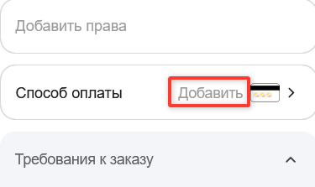
VSO2 | Текст плейсхолдера "Способ оплаты", поля "Способ оплаты" до заполнения данных имеет черный цвет вместо серого | Стандартный | 1. Перейти на тестовый стенд 2. Ввести в поле Откуда "Зубовский бульвар, 37" 3. Ввести в поле Куда "Фрунзенская набережная, 46" 4. Выбрать режим Свой 5. Выбрать вид транспорта Каршеринг 6. Выбрать тариф роскошный | Обратить внимание на левую часть поля "Способ оплаты" | Текст "Способ оплаты" имеет серый цвет | Текст "Способ оплаты" имеет черный цвет | Яндекс браузер 800х600 Mozilla firefox 1920x1080
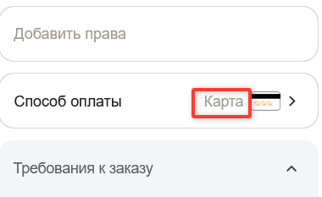
VSO3 | Текст плейсхолдера "Добавить", поля "Способ оплаты" до заполнения данных имеет обычный шрифт вместо жирного | Желательный | 1. Перейти на тестовый стенд 2. Ввести в поле Откуда "Зубовский бульвар, 37" 3. Ввести в поле Куда "Фрунзенская набережная, 46" 4. Выбрать режим Свой 5. Выбрать вид транспорта Каршеринг 6. Выбрать тариф роскошный | Обратить внимание на правую часть поля "Способ оплаты" | Текст "Добавить" имеет жирный шрифт | Текст "Добавить" имеет обычный шрифт | Яндекс браузер 800х600 Mozilla firefox 1920x1080
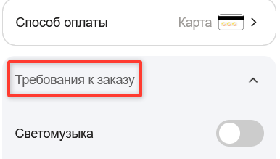
VSO4 | Не отображается номер карты после заполнения данных в поле "Способ оплаты" | Критический | 1. Перейти на тестовый стенд 2. Ввести в поле Откуда "Зубовский бульвар, 37" 3. Ввести в поле Куда "Фрунзенская набережная, 46" 4. Выбрать режим Свой 5. Выбрать вид транспорта Каршеринг 6. Выбрать тариф роскошный | 1. Нажать на поле "Способ оплаты" 2. Нажать на кнопку "Добавить карту" 3. Ввести в поле "Номер карты" значение 111111111111 Ввести в поле "Код" значение 12" 4. Нажать на кнопку "Привязать" 5. Нажать на иконочную кнопку "Х" (крестик) 6. Обратить внимание на правую часть поля "Способ оплаты" | Текст в правой части поля "Карта • nnnn" n - цифра | Текст в правой части поля "Карта" | Яндекс браузер 800х600 Mozilla firefox 1920x1080
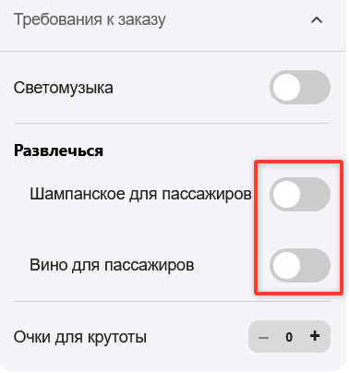
VTZ1 | Текст "Требования к заказу", у меню "Требования к заказу" имеет обычный шрифт вместо жирного | Желательный | 1. Перейти на тестовый стенд 2. Ввести в поле Откуда "Зубовский бульвар, 37" 3. Ввести в поле Куда "Фрунзенская набережная, 46" 4. Выбрать режим Свой 5. Выбрать вид транспорта Каршеринг 6. Выбрать тариф роскошный | Обратить внимание на шапку меню "Требования к заказу" | Текст "Требования к заказу" имеет жирный шрифт | Текст "Требования к заказу" имеет обычный шрифт | Яндекс браузер 800х600 Mozilla firefox 1920x1080
VTZ2 | Меню "Требования к заказу" Чекбоксы вместо вариантов радиокнопки в подменю "Развлечься" | Критический | 1. Перейти на тестовый стенд 2. Ввести в поле Откуда "Зубовский бульвар, 37" 3. Ввести в поле Куда "Фрунзенская набережная, 46" 4. Выбрать режим Свой 5. Выбрать вид транспорта Каршеринг 6. Выбрать тариф роскошный | Обратить внимание на шапку меню "Требования к заказу", подменю "Развлечься" | Подменю имеет 2 варианта радиокнопки для выбора вина или шампанского | Подменю имеет 2 чекбокса для выбора вина и шампанского | Яндекс браузер 800х600 Mozilla firefox 1920x1080
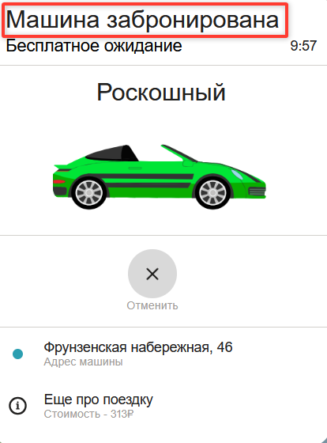
VZB1 | Текст кнопки "Забронировать" в состоянии, когда все обязательные поля и адреса заполнены, но не заполнены права - "Ввести права и забронировать Маршрут составит .. км и займет .. мин" вместо "Добавить права и забронировать Маршрут составит .. км и займет .. мин". | Стандартный | 1. Перейти на тестовый стенд 2. Ввести в поле Откуда "Зубовский бульвар, 37" 3. Ввести в поле Куда "Фрунзенская набережная, 46" 4. Выбрать режим Свой 5. Выбрать вид транспорта Каршеринг 6. Выбрать тариф роскошный | 1. Нажать на поле "Способ оплаты" 2. Нажать на кнопку "Добавить карту" 3. Ввести в поле "Номер карты" значение 111111111111 Ввести в поле "Код" значение 12" 4. Нажать на кнопку "Привязать" 5. Нажать на иконочную кнопку "Х" (крестик) 6. Обратить внимание на кнопку "Забронировать" | Текст кнопки "Добавить права и забронировать Маршрут составит .. км и займет .. мин" | Текст кнопки "Ввести права и забронировать Маршрут составит .. км и займет .. мин" | Яндекс браузер 800х600 Mozilla firefox 1920x1080
VMZ1 | Текст заголовка "Машина забронирована", формы "Машина забронирована" имеет обычный шрифт вместо жирного | Желательный | 1. Перейти на тестовый стенд 2. Ввести в поле Откуда "Зубовский бульвар, 37" 3. Ввести в поле Куда "Фрунзенская набережная, 46" 4. Выбрать режим Свой 5. Выбрать вид транспорта Каршеринг 6. Выбрать тариф роскошный | 1. Нажать на поле "Добавить права" 2 Ввести данные в поля Имя - Владимир Фамилия - Набоков Дата рождения - 24.04.1989 Номер - 0101123456" 3. Нажать кнопку "Добавить" 4. Нажать на поле "Способ оплаты" 5. Нажать на кнопку "Добавить карту" 6. Ввести в поле "Номер карты" значение 111111111111 Ввести в поле "Код" значение 12" 7. Нажать на кнопку "Привязать" 8. Нажать на иконочную кнопку "Х" (крестик) 9. Нажать на кнопку "Забронировать" 10. Обратить внимание на Заголовок формы | Текст "Машина забронирована" имеет жирный шрифт | Текст "Машина забронирована" имеет обычный шрифт | Яндекс браузер 800х600 Mozilla firefox 1920x1080
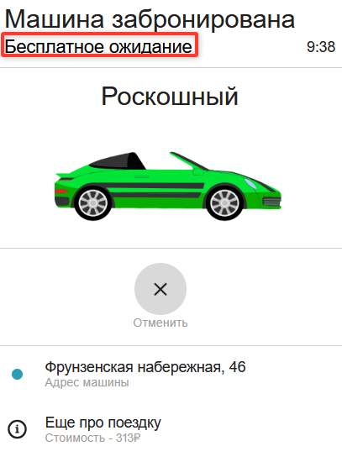
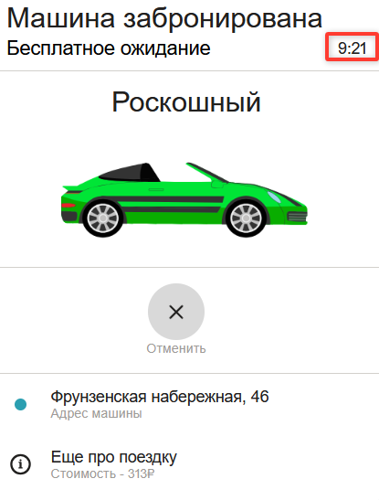
VMZ2 | Текст подзаголовка "Бесплатное ожидание", формы "Машина забронирована" имеет обычный шрифт вместо жирного | Желательный | 1. Перейти на тестовый стенд 2. Ввести в поле Откуда "Зубовский бульвар, 37" 3. Ввести в поле Куда "Фрунзенская набережная, 46" 4. Выбрать режим Свой 5. Выбрать вид транспорта Каршеринг 6. Выбрать тариф роскошный | 1. Нажать на поле "Добавить права" 2 Ввести данные в поля Имя - Владимир Фамилия - Набоков Дата рождения - 24.04.1989 Номер - 0101123456" 3. Нажать кнопку "Добавить" 4. Нажать на поле "Способ оплаты" 5. Нажать на кнопку "Добавить карту" 6. Ввести в поле "Номер карты" значение 111111111111 Ввести в поле "Код" значение 12" 7. Нажать на кнопку "Привязать" 8. Нажать на иконочную кнопку "Х" (крестик) 9. Нажать на кнопку "Забронировать" 10. Обратить внимание на Подзаголовок формы | Текст "Бесплатное ожидание" имеет жирный шрифт | Текст "Бесплатное ожидание" имеет обычный шрифт | Яндекс браузер 800х600 Mozilla firefox 1920x1080
VMZ3 | Текст таймера справа от подзаголовка "Бесплатное ожидание", формы "Машина забронирована" имеет обычный шрифт вместо жирного | Желательный | 1. Перейти на тестовый стенд 2. Ввести в поле Откуда "Зубовский бульвар, 37" 3. Ввести в поле Куда "Фрунзенская набережная, 46" 4. Выбрать режим Свой 5. Выбрать вид транспорта Каршеринг 6. Выбрать тариф роскошный | 1. Нажать на поле "Добавить права" 2 Ввести данные в поля Имя - Владимир Фамилия - Набоков Дата рождения - 24.04.1989 Номер - 0101123456" 3. Нажать кнопку "Добавить" 4. Нажать на поле "Способ оплаты" 5. Нажать на кнопку "Добавить карту" 6. Ввести в поле "Номер карты" значение 111111111111 Ввести в поле "Код" значение 12" 7. Нажать на кнопку "Привязать" 8. Нажать на иконочную кнопку "Х" (крестик) 9. Нажать на кнопку "Забронировать" 10. Обратить внимание на таймер справа от заголовка | Таймер имеет жирный шрифт | Таймер имеет обычный шрифт | Яндекс браузер 800х600 Mozilla firefox 1920x1080
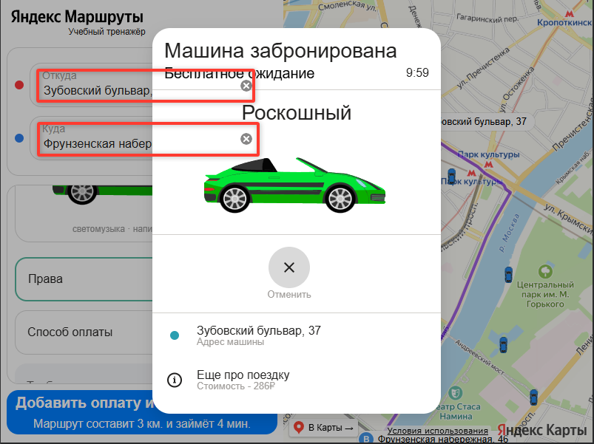
VMZ4 | Иконочные кнопки для удаления адресов отображаются над формой "Машина забронирована" | Критический | 1. Перейти на тестовый стенд 2. Ввести в поле Откуда "Зубовский бульвар, 37" 3. Ввести в поле Куда "Фрунзенская набережная, 46" 4. Выбрать режим Свой 5. Выбрать вид транспорта Каршеринг 6. Выбрать тариф роскошный | 1. Нажать на поле "Добавить права" 2 Ввести данные в поля Имя - Владимир Фамилия - Набоков Дата рождения - 24.04.1989 Номер - 0101123456" 3. Нажать кнопку "Добавить" 4. Нажать на поле "Способ оплаты" 5. Нажать на кнопку "Добавить карту" 6. Ввести в поле "Номер карты" значение 111111111111 Ввести в поле "Код" значение 12" 7. Нажать на кнопку "Привязать" 8. Нажать на иконочную кнопку "Х" (крестик) 9. Нажать на кнопку "Забронировать" 10. Обратить внимание на левую верхнюю часть сайта | Кнопки не выделяются и не загораживают форму | Кнопки выделяются и загораживают форму | Яндекс браузер 800х600 Mozilla firefox 1920x1080
VMZ5 | В форме "Машина забронирована", под таймером бесплатного ожидания, вместо текста вида Porsche 911 - Б ЦЦЦ ББ, текст "Роскошный" | Критический | 1. Перейти на тестовый стенд 2. Ввести в поле Откуда "Зубовский бульвар, 37" 3. Ввести в поле Куда "Фрунзенская набережная, 46" 4. Выбрать режим Свой 5. Выбрать вид транспорта Каршеринг 6. Выбрать тариф роскошный | 1. Нажать на поле "Добавить права" 2 Ввести данные в поля Имя - Владимир Фамилия - Набоков Дата рождения - 24.04.1989 Номер - 0101123456" 3. Нажать кнопку "Добавить" 4. Нажать на поле "Способ оплаты" 5. Нажать на кнопку "Добавить карту" 6. Ввести в поле "Номер карты" значение 111111111111 Ввести в поле "Код" значение 12" 7. Нажать на кнопку "Привязать" 8. Нажать на иконочную кнопку "Х" (крестик) 9. Нажать на кнопку "Забронировать" 10. Обратить внимание на текст под таймером бесплатного ожидания | Текст вида "Porsche 911 - Б ЦЦЦ ББ" Б - буквы, Ц - цифры | Текст "Роскошный" | Яндекс браузер 800х600 Mozilla firefox 1920x1080
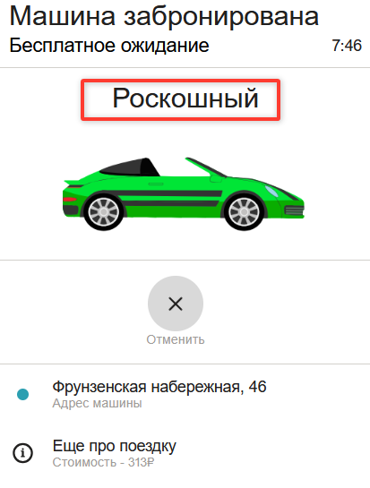
VMZ6 | Текст, обозначающий марку и номер авто, под таймером бесплатного ожидания, имеет обычный шрифт вместо жирного в форме "Машина забронирована" | Желательный | 1. Перейти на тестовый стенд 2. Ввести в поле Откуда "Зубовский бульвар, 37" 3. Ввести в поле Куда "Фрунзенская набережная, 46" 4. Выбрать режим Свой 5. Выбрать вид транспорта Каршеринг 6. Выбрать тариф роскошный | 1. Нажать на поле "Добавить права" 2 Ввести данные в поля Имя - Владимир Фамилия - Набоков Дата рождения - 24.04.1989 Номер - 0101123456" 3. Нажать кнопку "Добавить" 4. Нажать на поле "Способ оплаты" 5. Нажать на кнопку "Добавить карту" 6. Ввести в поле "Номер карты" значение 111111111111 Ввести в поле "Код" значение 12" 7. Нажать на кнопку "Привязать" 8. Нажать на иконочную кнопку "Х" (крестик) 9. Нажать на кнопку "Забронировать" 10. Обратить внимание на текст под таймером бесплатного ожидания | Текст, обозначающий марку и номер авто имеет жирный шрифт | Текст, обозначающий марку и номер авто имеет обычный шрифт | Яндекс браузер 800х600 Mozilla firefox 1920x1080
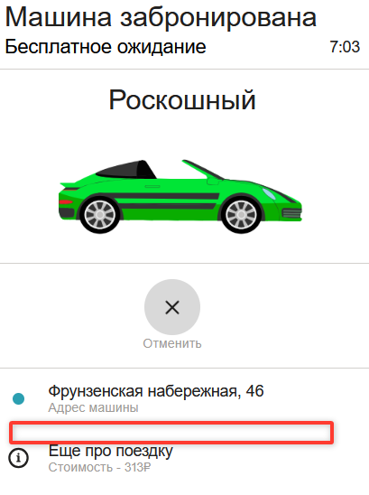
VMZ7 | Отсутствует черта, разделяющая информацию об адресе машины и информацию со стоимостью поездки и доп. информации | Желательный | 1. Перейти на тестовый стенд 2. Ввести в поле Откуда "Зубовский бульвар, 37" 3. Ввести в поле Куда "Фрунзенская набережная, 46" 4. Выбрать режим Свой 5. Выбрать вид транспорта Каршеринг 6. Выбрать тариф роскошный | 1. Нажать на поле "Добавить права" 2 Ввести данные в поля Имя - Владимир Фамилия - Набоков Дата рождения - 24.04.1989 Номер - 0101123456" 3. Нажать кнопку "Добавить" 4. Нажать на поле "Способ оплаты" 5. Нажать на кнопку "Добавить карту" 6. Ввести в поле "Номер карты" значение 111111111111 Ввести в поле "Код" значение 12" 7. Нажать на кнопку "Привязать" 8. Нажать на иконочную кнопку "Х" (крестик) 9. Нажать на кнопку "Забронировать" 10. Обратить внимание на текст под кнопкой "Отменить" | Адрес машины и текст "Еще про поездку" должна разделять черта, идущая от иконок | Черта между адресом машины и текстом "Еще про поездку" отсутствует | Яндекс браузер 800х600 Mozilla firefox 1920x1080
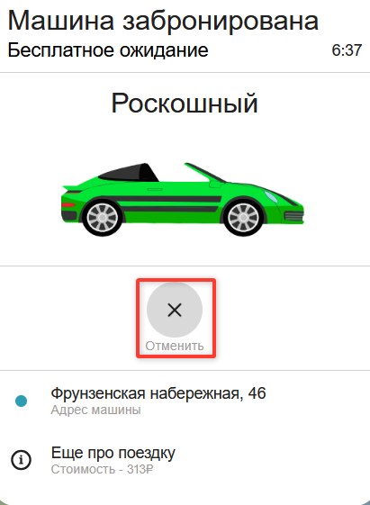
VMZ8 | Невозможно протестировать пункты Т46-Т52 чек-листа на верстку из-за неработоспособности кнопки "Отменить", формы"Машина забронирована" | Блокирующий | 1. Перейти на тестовый стенд 2. Ввести в поле Откуда "Зубовский бульвар, 37" 3. Ввести в поле Куда "Фрунзенская набережная, 46" 4. Выбрать режим Свой 5. Выбрать вид транспорта Каршеринг 6. Выбрать тариф роскошный | 1. Нажать на поле "Добавить права" 2 Ввести данные в поля Имя - Владимир Фамилия - Набоков Дата рождения - 24.04.1989 Номер - 0101123456" 3. Нажать кнопку "Добавить" 4. Нажать на поле "Способ оплаты" 5. Нажать на кнопку "Добавить карту" 6. Ввести в поле "Номер карты" значение 111111111111 Ввести в поле "Код" значение 12" 7. Нажать на кнопку "Привязать" 8. Нажать на иконочную кнопку "Х" (крестик) 9. Нажать на кнопку "Забронировать" 10. Нажать кнопку "Отменить" | Происходит переход к следующему окну "Вы уверены, что хотите отменить поездку?", возможно протестировать п.Т35 и п.Т36 | Не происходит переход к следующему окну "Вы уверены, что хотите отменить поездку?", невозможно протестировать п.Т35 и п.Т36 | Яндекс браузер 800х600 Mozilla firefox 1920x1080
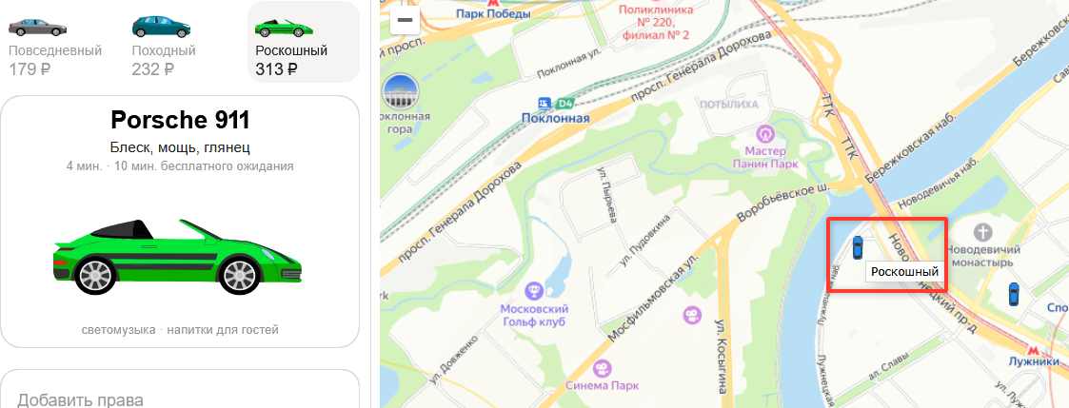
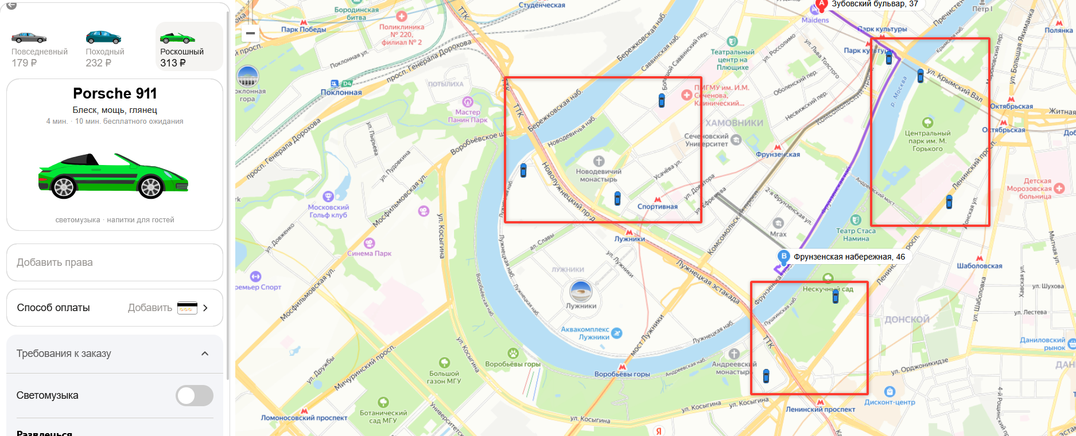
VIM1 | Иконка автомобиля Porsche 911 на карте не соответствует изображению в тарифе зеленый Porsche 911. | Критический | 1. Перейти на тестовый стенд 2. Ввести в поле Откуда "Зубовский бульвар, 37" 3. Ввести в поле Куда "Фрунзенская набережная, 46" 4. Выбрать режим Свой 5. Выбрать вид транспорта Каршеринг 6. Выбрать тариф роскошный | Обратить внимание на иконку авто Porsche 911 на карте | Иконка автомобиля Porsche 911 на карте соответствует изображению в тарифе "Роскошный" зеленый Porsche 911. | Иконка автомобиля Porsche 911 на карте соответствует изображению в тарифе "Походный" Синий Kia Rio. | Яндекс браузер 800х600 Mozilla firefox 1920x1080
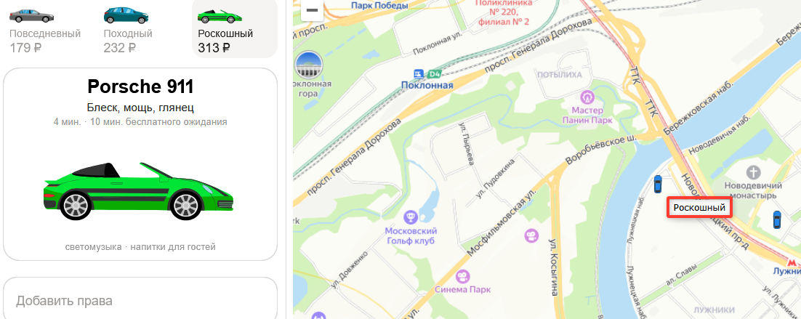
VIM2 | Иконка автомобиля Porsche 911 на карте не увеличивается при нажатии | Стандартный | 1. Перейти на тестовый стенд 2. Ввести в поле Откуда "Зубовский бульвар, 37" 3. Ввести в поле Куда "Фрунзенская набережная, 46" 4. Выбрать режим Свой 5. Выбрать вид транспорта Каршеринг 6. Выбрать тариф роскошный | 1. Нажать на иконку авто на карте 2. Обратить внимание на увеличение иконки авто | Иконка автомобиля Porsche 911 на карте увеличивается при нажатии | Иконка автомобиля Porsche 911 на карте не увеличивается при нажатии | Яндекс браузер 800х600 Mozilla firefox 1920x1080
VIM3 | При нажатии на иконку авто Porsche 911 отображается отображается текст "Роскошный" | Критический | 1. Перейти на тестовый стенд 2. Ввести в поле Откуда "Зубовский бульвар, 37" 3. Ввести в поле Куда "Фрунзенская набережная, 46" 4. Выбрать режим Свой 5. Выбрать вид транспорта Каршеринг 6. Выбрать тариф роскошный | 1. Нажать на иконку авто на карте 2. Обратить внимание на всплывающий текст | Всплывающий текст "Porsche 911" | Всплывающий текст "Роскошный" | Яндекс браузер 800х600 Mozilla firefox 1920x1080
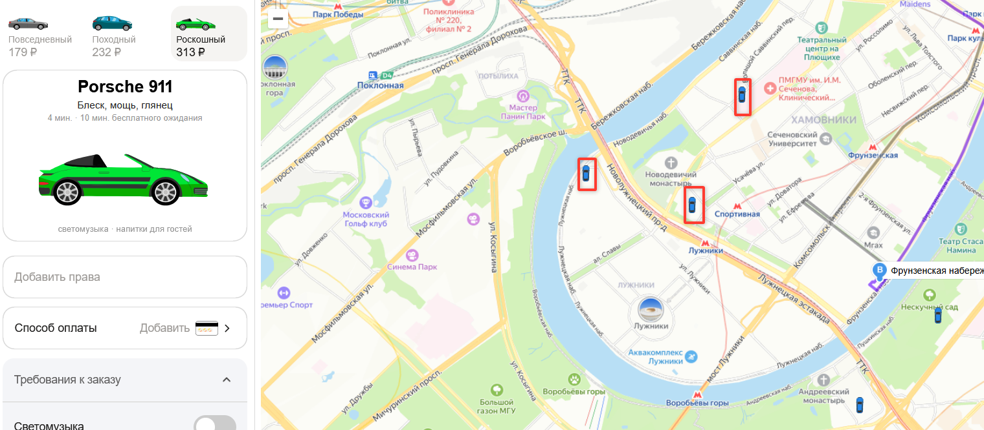
VIM4 | При нажатии на иконку авто Porsche 911 на карте, отображается белая прямоугольная всплывающая подсказка, вместо черной, прямоугольной, со скругленными углами и указателем | Стандартный | 1. Перейти на тестовый стенд 2. Ввести в поле Откуда "Зубовский бульвар, 37" 3. Ввести в поле Куда "Фрунзенская набережная, 46" 4. Выбрать режим Свой 5. Выбрать вид транспорта Каршеринг 6. Выбрать тариф роскошный | 1. Нажать на иконку авто на карте 2. Обратить внимание на форму для всплывающего текста | Черная подсказка, прямоугольная со скругленными углами, белым текстом, указателем | Белая подсказка прямоугольная с черным текстом, без указателя | Яндекс браузер 800х600 Mozilla firefox 1920x1080
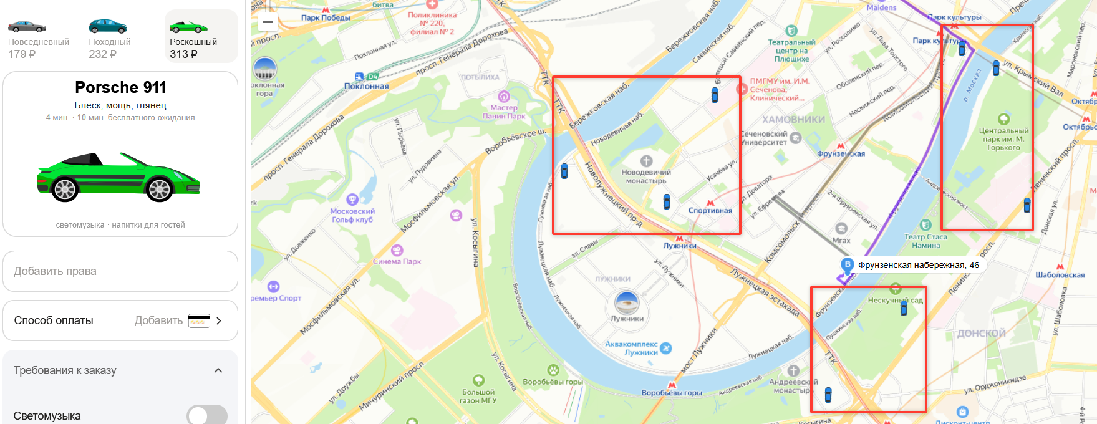
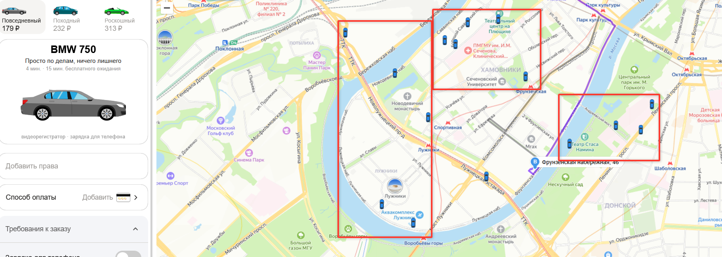
VIM5 | Направление иконки авто на карте статично вертикально вверх | Критический | 1. Перейти на тестовый стенд 2. Ввести в поле Откуда "Зубовский бульвар, 37" 3. Ввести в поле Куда "Фрунзенская набережная, 46" 4. Выбрать режим Свой 5. Выбрать вид транспорта Каршеринг 6. Выбрать тариф роскошный | Обратить внимание на иконку авто на карте | Направление иконки авто совпадает с макетом | Направление иконки авто строго вертикальное вверх | Яндекс браузер 800х600 Mozilla firefox 1920x1080
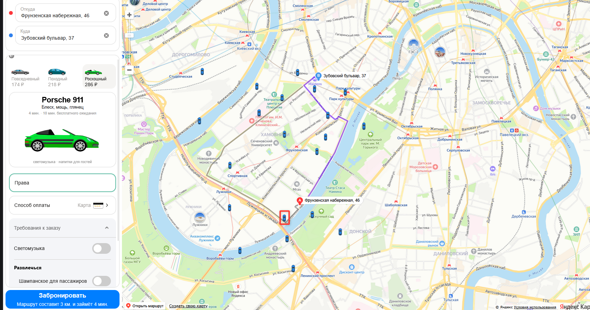
VIM6 | Если выбран тариф роскошный, авто тарифов "Повседневный" не отображаются на карте | Критический | 1. Перейти на тестовый стенд 2. Ввести в поле Откуда "Зубовский бульвар, 37" 3. Ввести в поле Куда "Фрунзенская набережная, 46" 4. Выбрать режим Свой 5. Выбрать вид транспорта Каршеринг 6. Выбрать тариф роскошный | 1. Обратить внимание на иконку авто на карте 2. Переключить тариф на "Повседневный" | Отображены авто всех тарифов, независимо от выбранного | Отображены авто только выбранного тарифа | Яндекс браузер 800х600 Mozilla firefox 1920x1080
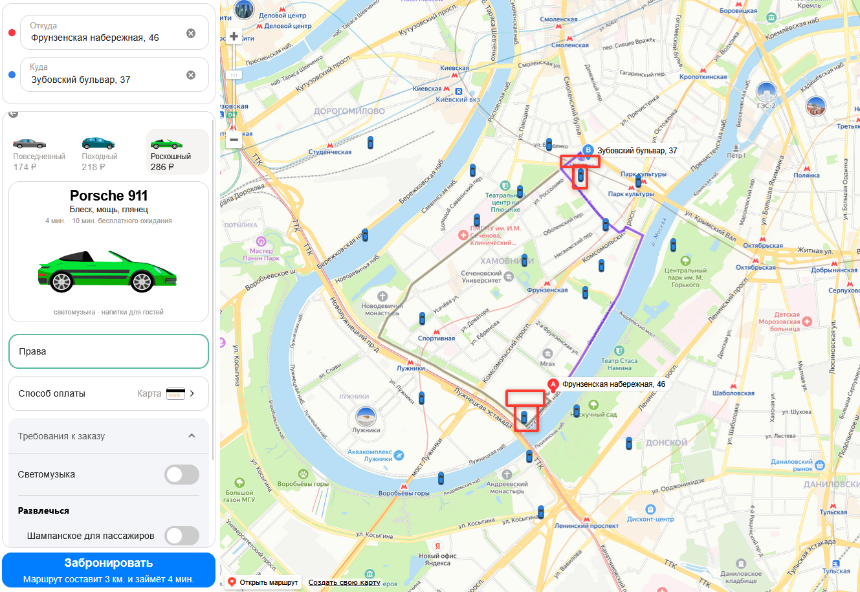
VIM7 | При автоматическом выборе Иконки авто Porsche 911 на карте, иконка не увеличивается | Стандартный | 1. Перейти на тестовый стенд 2. Ввести в поле Откуда "Зубовский бульвар, 37" 3. Ввести в поле Куда "Фрунзенская набережная, 46" 4. Выбрать режим Свой 5. Выбрать вид транспорта Каршеринг 6. Выбрать тариф роскошный | Обратить внимание на иконку авто на карте | Иконка ближайшего авто на карте увеличена | Иконка ближайшего авто на карте не увеличена | Яндекс браузер 800х600 Mozilla firefox 1920x1080
VIM8 | При автоматическом выборе иконки авто Porsche 911 на карте, не отображается всплывающая подсказка | Стандартный | 1. Перейти на тестовый стенд 2. Ввести в поле Откуда "Зубовский бульвар, 37" 3. Ввести в поле Куда "Фрунзенская набережная, 46" 4. Выбрать режим Свой 5. Выбрать вид транспорта Каршеринг 6. Выбрать тариф роскошный | Обратить внимание на пространство рядом с иконкой авто | Отображена всплывающая подсказка "Porsche 911" прямоугольная со скругленными углами, черного цвета, с указателем, текст белый | Всплывающая подсказка отсутствует | Яндекс браузер 800х600 Mozilla firefox 1920x1080
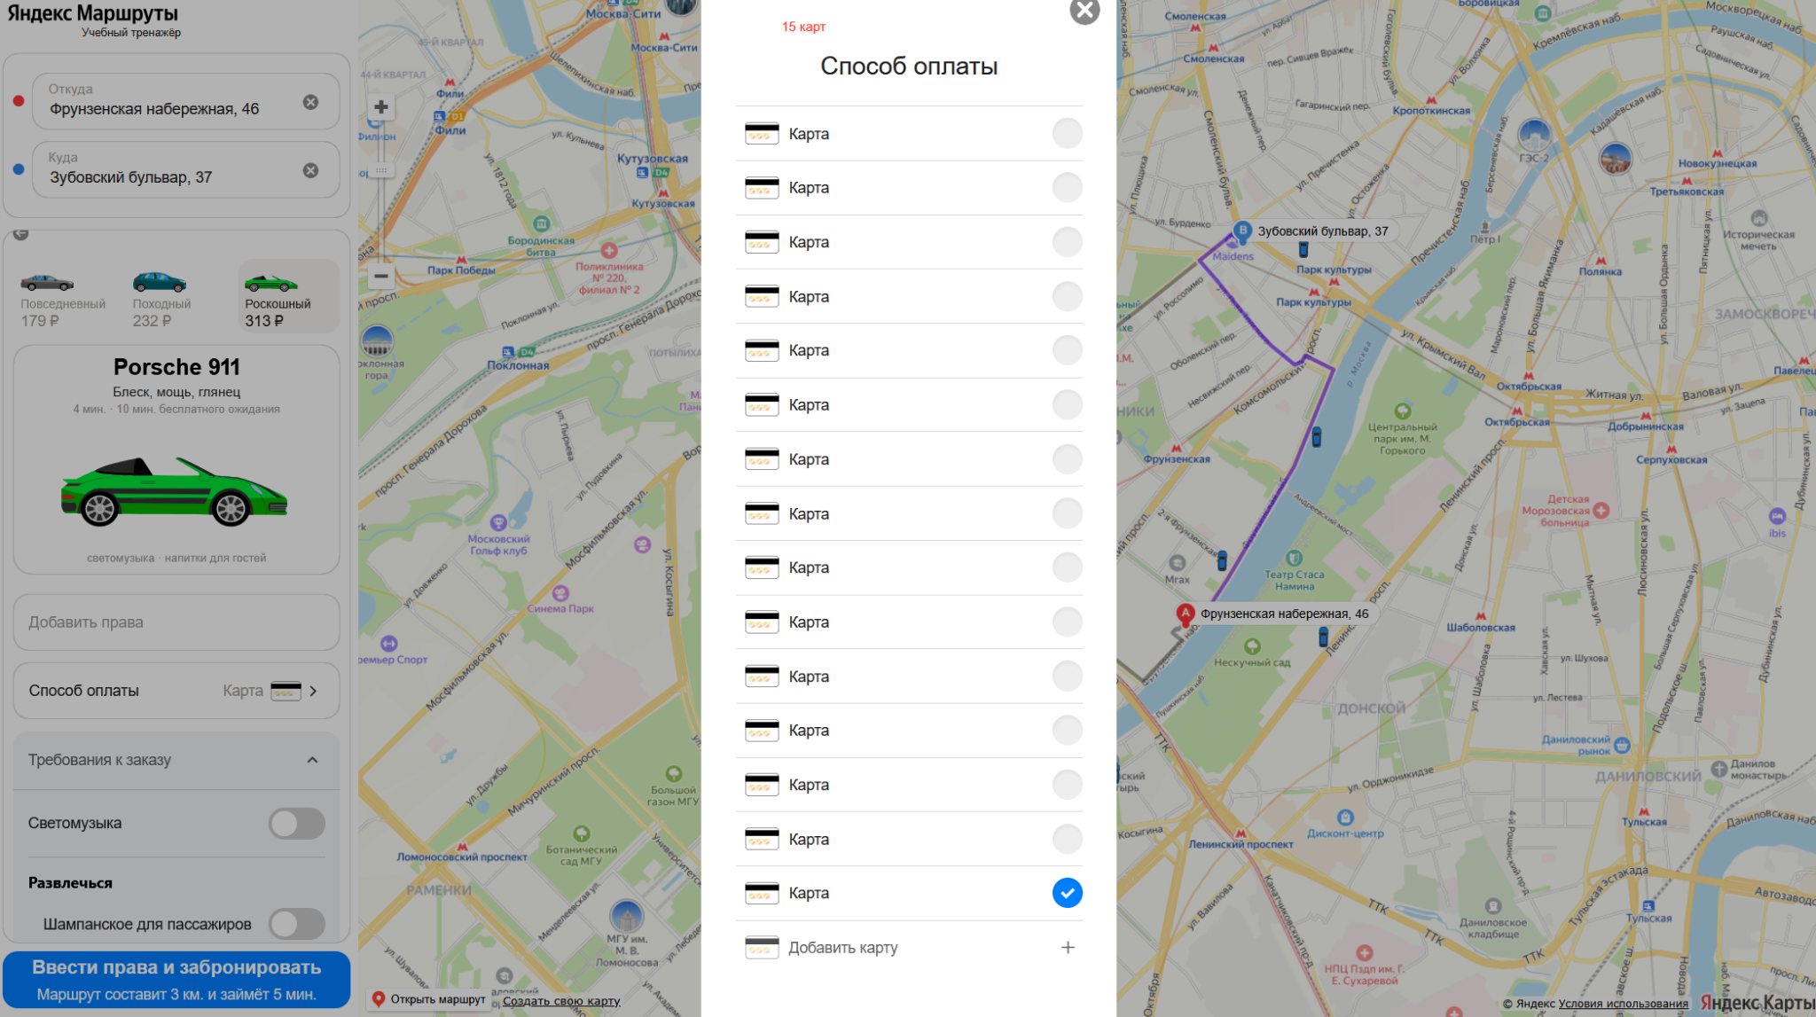
LSO1 | Форма "Способ оплаты" перестает вмещаться в страницу, когда добавлено 16 и более карт | Стандартный | 1. Перейти на тестовый стенд 2. Ввести в поле Откуда "Зубовский бульвар, 37" 3. Ввести в поле Куда "Фрунзенская набережная, 46" 4. Выбрать режим Свой 5. Выбрать вид транспорта Каршеринг 6. Выбрать тариф роскошный | 1. Нажать на поле "Способ оплаты" 2. Нажать на кнопку "Добавить карту" 3. Ввести в поле "Номер карты" значение 111111111111 Ввести в поле "Код" значение 12" 4. Нажать на кнопку "Привязать" 5. Повторить пункты 1-5 15 раз со значениями Номер карты 111111111112 Код 13 Номер карты 111111111113 Код 14 Номер карты 111111111114 Код 15 Номер карты 111111111115 Код 16 Номер карты 111111111116 Код 17 Номер карты 111111111117 Код 18 Номер карты 111111111118 Код 19 Номер карты 111111111119 Код 20 Номер карты 111111111120 Код 21 Номер карты 111111111121 Код 22 Номер карты 111111111122 Код 23 Номер карты 111111111123 Код 24 Номер карты 111111111124 Код 25 Номер карты 111111111125 Код 26 Номер карты 111111111126 Код 27 | При добавлении 10 карты появляется колесо прокрутки | Окно расширяется бесконечно, т.к. ограничение на количество добавляемых карт не предусмотрено | Mozilla firefox 1920x1080
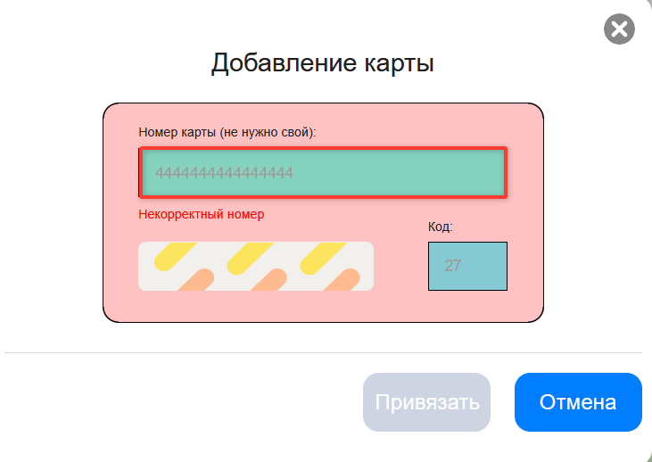
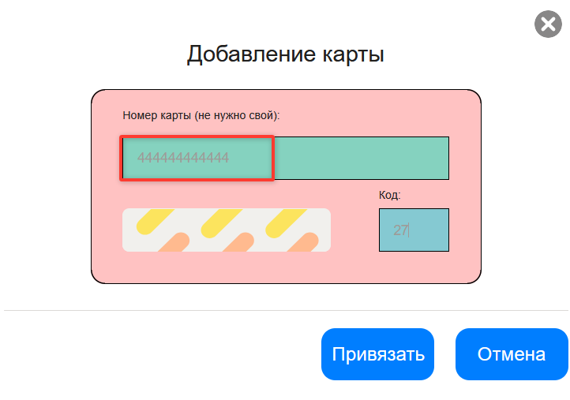
LSO2 | Невозможно протестировать автоматическое заполнение поля "Способ оплаты" из-за сброса данных при перезагрузке страницы | Блокирующий | 1. Перейти на тестовый стенд 2. Ввести в поле Откуда "Зубовский бульвар, 37" 3. Ввести в поле Куда "Фрунзенская набережная, 46" 4. Выбрать режим Свой 5. Выбрать вид транспорта Каршеринг 6. Выбрать тариф роскошный | 1. Нажать на поле "Способ оплаты" 2. Нажать на кнопку "Добавить карту" 3. Ввести в поле "Номер карты" значение 111111111111 Ввести в поле "Код" значение 12" 4. Нажать на кнопку "Привязать" 5. Нажать на иконочную кнопку "Х" (крестик) 6. Перезагрузить страницу 7. Ввести в поле Откуда "Зубовский бульвар, 37" 8. Ввести в поле Куда "Фрунзенская набережная, 46" 9. Выбрать тип транспорта Свой 10. Выбрать каршеринг 11. Нажать кнопку Забронировать 12. Обратить внимание на поле "Способ оплаты" | Данные в поле "Способ оплаты" заполнены привязанной единственной картой | Поле "Способ оплаты" не заполнено | Mozilla firefox 1920x1080
LSO3 | Система дает ввести в поле "Номер карты", формы "Добавление карты" значение больше 12 символов 4444444444444444 (16 символов) | Критический | 1. Перейти на тестовый стенд 2. Ввести в поле Откуда "Зубовский бульвар, 37" 3. Ввести в поле Куда "Фрунзенская набережная, 46" 4. Выбрать режим Свой 5. Выбрать вид транспорта Каршеринг 6. Выбрать тариф роскошный | 1. Нажать на поле "Способ оплаты" 2. Нажать на кнопку "Добавить карту" 3. Ввести в поле "Номер карты" значение 4444444444444444 | Система не дает ввести больше 12 символов, отображается значение 444444444444 | Система дает ввести больше 12 символов, отображается значение 4444444444444444 | Mozilla firefox 1920x1080
LSO4 | В окне "Добавление карты" не происходит автоматическое добавление пробелов в поле "Номер карты" и приведение содержимого к виду nnnn nnnn nnnn после снятия фокуса с поля | Стандартный | 1. Перейти на тестовый стенд 2. Ввести в поле Откуда "Зубовский бульвар, 37" 3. Ввести в поле Куда "Фрунзенская набережная, 46" 4. Выбрать режим Свой 5. Выбрать вид транспорта Каршеринг 6. Выбрать тариф роскошный | 1. Нажать на поле "Способ оплаты" 2. Нажать на кнопку "Добавить карту" 3. Ввести в поле "Номер карты" значение 444444444444 4. Снять фокус с поля | Автоматически проставились пробелы, значение: "4444 4444 4444" | Не проставились пробелы, текст вида: "444444444444" | Mozilla firefox 1920x1080
LSO5 | При повторном добавлении карты в окне "Добавление карты" не сбрасываются заполненные значения полей "Номер карты" и "Код" | Критический | 1. Перейти на тестовый стенд 2. Ввести в поле Откуда "Зубовский бульвар, 37" 3. Ввести в поле Куда "Фрунзенская набережная, 46" 4. Выбрать режим Свой 5. Выбрать вид транспорта Каршеринг 6. Выбрать тариф роскошный | 1. Нажать на поле "Способ оплаты" 2. Нажать на кнопку "Добавить карту" 3. Ввести в поле "Номер карты" значение 111111111111 Ввести в поле "Код" значение 12" 4. Нажать на кнопку "Привязать" 5. Нажать на кнопку "Добавить карту" 6. Обратить внимание на поля "Номер карты" и "Код" | Значения полей "Номер карты" и "Код" сбросились | Значения полей "Номер карты" и "Код" сохранились | Mozilla firefox 1920x1080
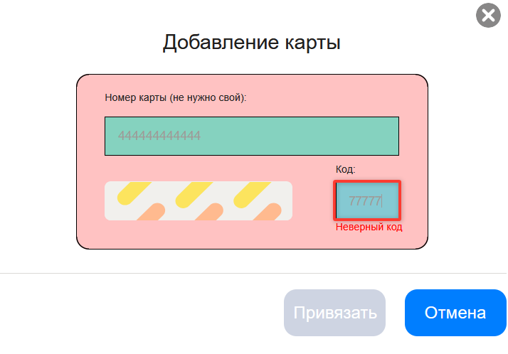
LSO6 | Система дает ввести в поле "Код", окна "Добавление карты" значение больше 2 символов 77777 (5 символов) | Критический | 1. Перейти на тестовый стенд 2. Ввести в поле Откуда "Зубовский бульвар, 37" 3. Ввести в поле Куда "Фрунзенская набережная, 46" 4. Выбрать режим Свой 5. Выбрать вид транспорта Каршеринг 6. Выбрать тариф роскошный | 1. Нажать на поле "Способ оплаты" 2. Нажать на кнопку "Добавить карту" 3. Ввести в поле "Код" значение 77777 | Система не дает ввести больше 2 символов, отображается значение 77 | Система дает ввести больше 2 символов, отображается значение 77777 | Mozilla firefox 1920x1080
LSO7 | Кнопка "Привязать" активна когда поле "Номер карты" и поле "Код" заполнено данными уже созданной карты | Критический | 1. Перейти на тестовый стенд 2. Ввести в поле Откуда "Зубовский бульвар, 37" 3. Ввести в поле Куда "Фрунзенская набережная, 46" 4. Выбрать режим Свой 5. Выбрать вид транспорта Каршеринг 6. Выбрать тариф роскошный | 1. Нажать на поле "Способ оплаты" 2. Нажать на кнопку "Добавить карту" 3. Ввести в поле "Номер карты" значение 111111111111 Ввести в поле "Код" значение 12" 4. Нажать на кнопку "Привязать" 5. Нажать на кнопку "Добавить карту" 6. Повторить шаги 1-3 7. Нажать на кнопку "Привязать" | Кнопка "Привязать" неактивна | Кнопка "Привязать" активна | Mozilla firefox 1920x1080
LSO8 | Кнопка "Привязать" активна когда поле "Номер карты" заполнено корректными уникальными данными, а поле "Код" заполнено данными уже созданной карты | Критический | 1. Перейти на тестовый стенд 2. Ввести в поле Откуда "Зубовский бульвар, 37" 3. Ввести в поле Куда "Фрунзенская набережная, 46" 4. Выбрать режим Свой 5. Выбрать вид транспорта Каршеринг 6. Выбрать тариф роскошный | 1. Нажать на поле "Способ оплаты" 2. Нажать на кнопку "Добавить карту" 3. Ввести в поле "Номер карты" значение 111111111111 Ввести в поле "Код" значение 12" 4. Нажать на кнопку "Привязать" 5. Нажать на кнопку "Добавить карту" 6. Повторить шаги 1-3, но в поле Номер карты ввести значение 111111111112 7. Нажать на кнопку "Привязать" | Кнопка "Привязать" неактивна | Кнопка "Привязать" активна | Mozilla firefox 1920x1080
LSO9 | Кнопка "Привязать" активна когда поле "Номер карты" заполнено данными уже созданной карты, а поле "Код" заполнено корректными уникальными данными | Критический | 1. Перейти на тестовый стенд 2. Ввести в поле Откуда "Зубовский бульвар, 37" 3. Ввести в поле Куда "Фрунзенская набережная, 46" 4. Выбрать режим Свой 5. Выбрать вид транспорта Каршеринг 6. Выбрать тариф роскошный | 1. Нажать на поле "Способ оплаты" 2. Нажать на кнопку "Добавить карту" 3. Ввести в поле "Номер карты" значение 111111111111 Ввести в поле "Код" значение 12" 4. Нажать на кнопку "Привязать" 5. Нажать на кнопку "Добавить карту" 6. Повторить шаги 1-3, но в поле Код ввести значение 13 7. Нажать на кнопку "Привязать" 8. Нажать на кнопку "Добавить карту" 9. Обратить внимание на поля "Номер карты" и "Код" | Кнопка "Привязать" неактивна | Кнопка "Привязать" активна | Mozilla firefox 1920x1080
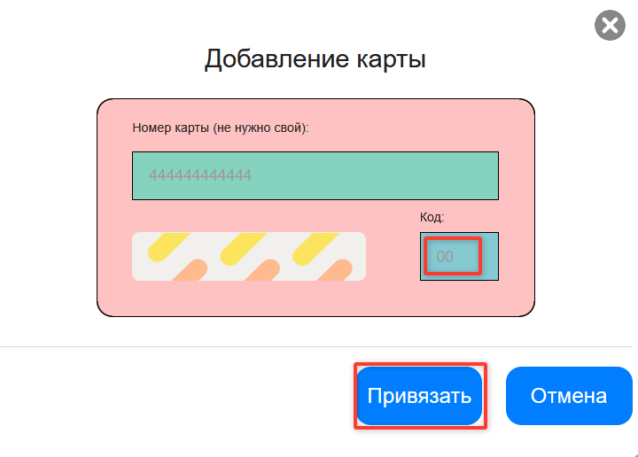
LSO10 | Кнопка "Привязать" активна при заполнении корректного значения 555555555555 в поле "Номер карты" и некорректного значения 00 в поле "Код" | Критический | 1. Перейти на тестовый стенд 2. Ввести в поле Откуда "Зубовский бульвар, 37" 3. Ввести в поле Куда "Фрунзенская набережная, 46" 4. Выбрать режим Свой 5. Выбрать вид транспорта Каршеринг 6. Выбрать тариф роскошный | 1. Нажать на поле "Способ оплаты" 2. Нажать на кнопку "Добавить карту" 3. Ввести в поле "Номер карты" значение 555555555555 4. Ввести в поле "Код" значение 00 | Система не принимает значение 00, кнопка Привязать остается неактивной | Система принимает значение 00, кнопка Привязать становится доступна | Mozilla firefox 1920x1080
LSO11 | Система позволяет заполнить некорректное значение со спецсимволами 4444%+-!2222 в поле "Номер карты" и корректное значение 55 в поле "Код" | Критический | 1. Перейти на тестовый стенд 2. Ввести в поле Откуда "Зубовский бульвар, 37" 3. Ввести в поле Куда "Фрунзенская набережная, 46" 4. Выбрать режим Свой 5. Выбрать вид транспорта Каршеринг 6. Выбрать тариф роскошный | 1. Нажать на поле "Способ оплаты" 2. Нажать на кнопку "Добавить карту" 3. Ввести в поле "Номер карты" значение 4444%+-!2222 4. Ввести в поле "Код" значение 55 | Невозможно ввести спецсимвол в поле "Номер карты" | Возможно ввести спецсимвол в поле "Номер карты"
LSO12 | Система позволяет заполнить некорректное значение с буквами 4444абвг2222 в поле "Номер карты" и корректное значение 55 в поле "Код" | Критический | 1. Перейти на тестовый стенд 2. Ввести в поле Откуда "Зубовский бульвар, 37" 3. Ввести в поле Куда "Фрунзенская набережная, 46" 4. Выбрать режим Свой 5. Выбрать вид транспорта Каршеринг 6. Выбрать тариф роскошный | 1. Нажать на поле "Способ оплаты" 2. Нажать на кнопку "Добавить карту" 3. Ввести в поле "Номер карты" значение 4444абвг2222 4. Ввести в поле "Код" значение 55 | Невозможно ввести буквы в поле "Номер карты" | Возможно ввести буквы в поле "Номер карты"
LSO13 | Система позволяет заполнить некорректное значение с пробелами 4 4 4 4 2222 в поле "Номер карты" и корректное значение 55 в поле "Код" | Критический | 1. Перейти на тестовый стенд 2. Ввести в поле Откуда "Зубовский бульвар, 37" 3. Ввести в поле Куда "Фрунзенская набережная, 46" 4. Выбрать режим Свой 5. Выбрать вид транспорта Каршеринг 6. Выбрать тариф роскошный | 1. Нажать на поле "Способ оплаты" 2. Нажать на кнопку "Добавить карту" 3. Ввести в поле "Номер карты" значение 4 4 4 4 2222 4. Ввести в поле "Код" значение 55 | Невозможно ввести пробел в поле "Номер карты" | Возможно ввести пробел в поле "Номер карты"
LSO14 | Система позволяет заполнить некорректное значение со спецсимволами ;1 в поле "Код" и корректное значение 555555555555 в поле "Номер карты" | Критический | 1. Перейти на тестовый стенд 2. Ввести в поле Откуда "Зубовский бульвар, 37" 3. Ввести в поле Куда "Фрунзенская набережная, 46" 4. Выбрать режим Свой 5. Выбрать вид транспорта Каршеринг 6. Выбрать тариф роскошный | 1. Нажать на поле "Способ оплаты" 2. Нажать на кнопку "Добавить карту" 3. Ввести в поле "Номер карты" значение 555555555555 4. Ввести в поле "Код" значение ;1 | Невозможно ввести спецсимвол в поле "Код" | Возможно ввести спецсимвол в поле "Код"
LSO15 | Система позволяет заполнить некорректное значение со спецсимволами А1 в поле "Код" и корректное значение 555555555555 в поле "Номер карты" | Критический | 1. Перейти на тестовый стенд 2. Ввести в поле Откуда "Зубовский бульвар, 37" 3. Ввести в поле Куда "Фрунзенская набережная, 46" 4. Выбрать режим Свой 5. Выбрать вид транспорта Каршеринг 6. Выбрать тариф роскошный | 1. Нажать на поле "Способ оплаты" 2. Нажать на кнопку "Добавить карту" 3. Ввести в поле "Номер карты" значение 555555555555 4. Ввести в поле "Код" значение А1 | Невозможно ввести букву в поле "Код" | Возможно ввести букву в поле "Код"
LSO16 | Система позволяет заполнить некорректное значение со спецсимволами ( 1) (скобки для отображения пробела) в поле "Код" и корректное значение 555555555555 в поле "Номер карты" | Критический | 1. Перейти на тестовый стенд 2. Ввести в поле Откуда "Зубовский бульвар, 37" 3. Ввести в поле Куда "Фрунзенская набережная, 46" 4. Выбрать режим Свой 5. Выбрать вид транспорта Каршеринг 6. Выбрать тариф роскошный | 1. Нажать на поле "Способ оплаты" 2. Нажать на кнопку "Добавить карту" 3. Ввести в поле "Номер карты" значение 555555555555 4. Ввести в поле "Код" значение ( 1) (скобки для отображения пробела) | Невозможно ввести пробел в поле "Код" | Возможно ввести пробел в поле "Код"
LCS1 | Пропадает форма бронирования при удалении адресов | Блокирующий | 1. Перейти на тестовый стенд 2. Ввести в поле Откуда "Зубовский бульвар, 37" 3. Ввести в поле Куда "Фрунзенская набережная, 46" 4. Выбрать режим Свой 5. Выбрать вид транспорта Каршеринг 6. Выбрать тариф роскошный | 1. Нажать на поле "Добавить права" 2 Ввести данные в поля Имя - Владимир Фамилия - Набоков Дата рождения - 24.04.1989 Номер - 0101123456" 3. Нажать кнопку "Добавить" 4. Добавить и выбрать способ оплаты 5. Удалить данные из поля Куда 6. Проверить доступность каршеринга 7. Удалить данные из поля Откуда 8. Нажать кнопку "Забронировать" | Открывается окно "Способ оплаты" | Функционал каршеринга закрывается | Mozilla firefox 1920x1080
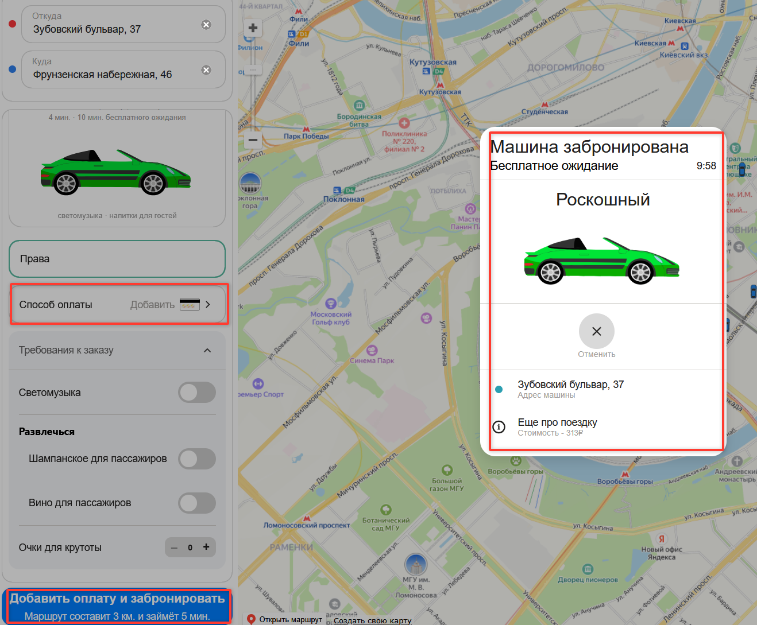
LZB1 | При нажатии на кнопку "Забронировать", когда не заполнено только поле "Добавить права", не открывается окно "Добавление прав" | Критический | 1. Перейти на тестовый стенд 2. Ввести в поле Откуда "Зубовский бульвар, 37" 3. Ввести в поле Куда "Фрунзенская набережная, 46" 4. Выбрать режим Свой 5. Выбрать вид транспорта Каршеринг 6. Выбрать тариф роскошный | 1. Нажать на поле "Способ оплаты" 2. Нажать на кнопку "Добавить карту" 3. Ввести в поле "Номер карты" значение 111111111111 Ввести в поле "Код" значение 12" 4. Нажать на кнопку "Привязать" 5. Нажать на иконочную кнопку "Х" (крестик) 6. Нажать на кнопку "Забронировать" | При нажатии кнопки открывается окно "Добавление прав" | При нажатии кнопки ничего не происходит | Mozilla firefox 1920x1080
LZB2 | При нажатии на кнопку "Забронировать", когда не заполнено только поле "Способ оплаты", не открывается окно "Способ оплаты" | Критический | 1. Перейти на тестовый стенд 2. Ввести в поле Откуда "Зубовский бульвар, 37" 3. Ввести в поле Куда "Фрунзенская набережная, 46" 4. Выбрать режим Свой 5. Выбрать вид транспорта Каршеринг 6. Выбрать тариф роскошный | 1. Нажать на поле "Добавить права" 2 Ввести данные в поля Имя - Владимир Фамилия - Набоков Дата рождения - 24.04.1989 Номер - 0101123456" 3. Нажать кнопку "Добавить" 4. Нажать на кнопку "Забронировать" | При нажатии кнопки открывается окно "Способ оплаты" | При нажатии открывается окно "Машина забронирована" | Mozilla firefox 1920x1080

